600G1SFF
견 적 서

강원대학교 |  | 귀하
담당 : | 장나린
전화 : | 033-250-6954

아래와 같이 견적합니다.

견 적 합 계 : | ₩6,280,000
견 적 일 자 : | 2016-01-11
결 재 조 건 :

품 명 | 규 격 | 수 량 | 단 가 | 금 액 | 세 액 | 합 계 액

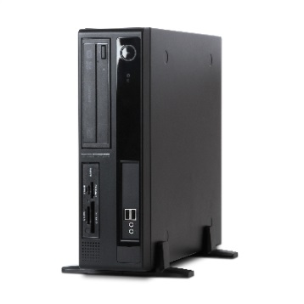
컴퓨터 | 트리엠 TR-M7118H | 4 | 1,100,000 | 4,400,000 | 440,000 | 4,840,000
 | 현장설치도 기준
 | 물품식별번호 : 22873436
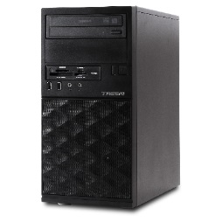
 | 인텔 i7-4790 쿼드코어 (3.6GHz up to 4.0GHz)
 | 4GB 1,600MHz DDR3 Memory (max 16GB)
 | 120GB SSD / 1TB HDD
 | DVD Super Multi
 | Intel HD Graphics 4600
 | intel H81 chipset
 | (4) USB 3.0 port / (4) USB 2.0 port
 | (1) VGA video port, (2) DisplayPort with multi-stream video port
 | (1) PCI Express x16 port
 | (3) PCI Express x1 port
 | Windows 8.1 64bit

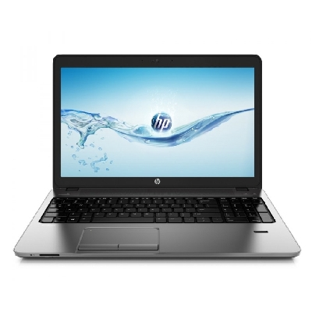
노트북 | HP 450 G2 i7 | 1 | 1,309,091 | 1,309,091 | 130,909 | 1,440,000
 | 물품식별번호 : 22822704 (현장설치도 기준)

 | 인텔 i7-5500u
 | Windows 7 Pro
 | 4GB Memory
 | 500GB HDD + 120GB SSD
 | DVD Super Multi
 | AMD Radeon R5 M255 / 1920 x 1080 Full HD 15.6" LCD
 | Gigabit nic / 802.11ac 무선랜

* 결제계좌 : 신한 110-138-600484 씨-넷 |  |  | 합 계 | 5,709,091 | 570,909 | 6,280,000
* 견적담당 : | 조규장(010-2910-7760)
* REMARK

